Feuil1
PROGRESSVET-BCDH SAS 43 av Aristide Briand 94110 Arcueil | 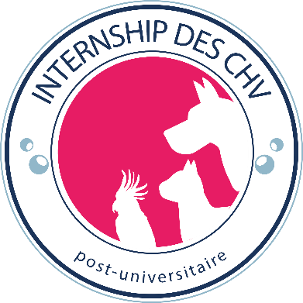 1/2 |  | PROGRESSVET-BCDH SAS 43 av Aristide Briand 94110 Arcueil | 2/2

INTERNSHIP Approfondi en Chirurgie des CHV : |  |  | INTERNSHIP Approfondi en Chirurgie des CHV :
FICHE DE CANDIDATURE |  |  | FICHE DE CANDIDATURE

É T A T C I V I L |  |  | CHV d'accueil choisis
Nom : |  | Prénoms : | Premier choix, CHV n° 1 :
Date de naissance : |  | Lieu de naissance :
Nationalité : |  | N° Sécurité Sociale :
Adresse :

Code postal : |  | Ville : | Deuxième choix, CHV n° 2 :
Pays :
Téléphone portable : |  | Email :

CANDIDAT ÉTRANGER
Nationalité : |  | N° carte de séjour : | Troisième choix, CHV n° 3 :
Date d'expiration : |  | Délivrée le et par :

ÉTUDES VÉTÉRINAIRES
École : |  | Pays :
Année sortie : |  |  | Pièces à joindre au dossier (envoyable par mail)
 |  |  | Curriculum vitae |  | Photocopies
 |  |  | Lettre de motivation |  | CNI ou passeport
ÉTUDES POST-UNIVERSITAIRES (INTERNAT) |  |  | 2 lettres de recommandation |  | Diplôme de vétérinaire
École (public) / Clinique ou CHV (privé) : |  | Pays : | Une photo d'identité |  | Attestation / Certificat d'inscription à un internat généraliste
Année fin d'internat :

ORDRE DES VETERINAIRES
Région d'inscription : |  | N° inscription : | Le dossier complet est à retourner à PROGRESSVET-BCDH sas. Les dossiers incomplets ne seront pas traités

ÉTUDES SUPÉRIEURES (autres que vétérinaire) |  |  | Je certifie l'exactitude de ces informations.
Université/École : |  | Année : | Conformément à la loi n° 78.17 du 6 janvier 1978 "Informatique et liberté",
Diplômes (ou niveau) |  |  | Je vous autorise à conserver mon dossier dans le cadre de ma candidature

LANGUES ÉTRANGÈRES (Notions, lu et écrit, courant) |  |  | Date :
Anglais : |  | Allemand :
Espagnol : |  | Autres : | Merci de retourner votre dossier d'inscription à internship@progressvet.fr UNIQUEMENT.Tout dossier envoyé directement aux CHV ne seront pas traités.

AUTRES INFORMATIONS
Loisirs, sports :
Autres :
 |  |  | CHV partenaires participants au programme de l'internship approfondi en chirurgie

EN QUOI CET INTERNSHIP REPOND A VOS BESOINS |  |  | Nom du CHV | Ville
 |  |  | CHV des Cordeliers | Meaux
 |  |  | CHV Frégis | Arcueil
 |  |  | CHV Languedocia | Montpellier
PERSONNE À PRÉVENIR EN CAS D'ACCIDENT |  |  | CHV Atlantia | Nantes
Nom : |  | Prénom :
Lien de parenté : |  | Tél. portable :
 |  | Tél. travail :

